hidrant
HİDRANT SİSTEMİ
NO | MALZEME ADI | MİKTARI | BİRİM | MARKA | ONAY | İŞÇİLİK BF | İŞÇİLİK TF
1 | Dış Saha Yerüstü Hidrantı (Mevcut) | 19 | Ad | KAPSAM DIŞI
2 | Dış Saha Yerüstü Hidrantı (Yeni Planlanan) Türü : Yer Üstü Hidrantı Giriş Çapı : DN100 Çıkış Çapı : 2 x DN 65 Storz Giriş Bağlantısı : Flanşlı Çıkış Bağlantısı : Flanşlı Montaj Biçimi : Yer Üstü Açılma : Elle Aksesuarlar : 1 adet Açma Anahtarı ve Hidrant Dirseği ile Onaylar : TSE Onaylı Yedekler : - | 2 | Ad |  | TSE | 5,000.00 TL | 10,000.00 TL
3 | 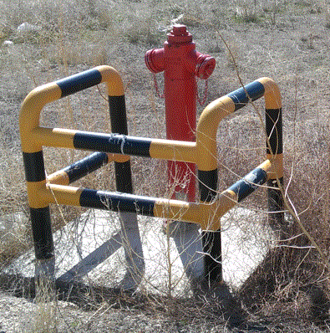 Hidrant Koruyucu İmalatı (Yeni Planlanan) Türü : Yer Üstü, Çelik Yere Sabitlenmiş Ayak Koruma : Dış Hava Koşullarına, Paslanmaya Dayanıklı ve Korumalı Montaj Yeri : Hidrant Yakınına Malzeme : DN 80 Borudan İmal Renk : Sarı ve Siyah Boyalı | 2 | Ad
4 | Yerüstü Hidrant Dolabı (Yeni Planlanan) Türü : Yer Üstü, Ayaklı Koruma : Dış Hava Koşullarına Dayanıklı ve Korumalı Montaj Yeri : Hidrant Yakınına Malzeme : Fosfatlanmış Galvanize Saç (Üzeri Epoksi Kaplı) Renk : RAL3000 Kırmızı Aksesuarlar : 1 adet Hidrant Açma Anahtarı, 2 adet DN65 PVC Kaplı 30 m Bez Hortum ve Tekerli ve 2 adet Ayarlı Nozul ve Nozul Tutturma Kelepçesiyle Onaylar : TSE Belgeli Yedekler : - | 2 | Ad |  | TSE | 2,500.00 TL | 5,000.00 TL
5 | Yükselen Milli Vana (OS&Y Vana) (Yeni Planlanan) DN150 | 1 | Ad |  |  | 4,500.00 TL | 4,500.00 TL
6 | PE Yeraltı Yangın Suyu Borusu, (DN180 )(Yeni Planlanan) Malzeme : PE-100 (HDPE), SDR 11 Çap : DN 180 Basınç Sınıfı : PN 16 Ek Türü : Elektrofüzyon veya Alın Kaynaklı Ek veya Fittings : Her Türlü Yardımcı Malzeme ve Fittings Dahil Uygunluk : TS 418-2 EN 12201-2 | 850 | m |  |  | 400.00 TL | 340,000.00 TL
7 | Su Monitörü (Mevcut) | 9 | Ad | KAPSAM DIŞI
8 | Dikişli Siyah Çelik Yangın Suyu Borusu, (DN150) (Yeni Planlanan) - 5mm Türü : Siyah Çelik Üzeri Standartlara Uygun 1 Kat Antipas ve 2 Kat RAL 3000 Yağlı Boya Çap : DN 150 Basınç Sınıfı : PN 16 Ek veya Fittings : Boru Sistemi için Gerekli Her Türlü Dirsek, T, Flanş, Kaynak vb. Uygunluk : TSE EN 10255 Orta Seri | 60 | m |  | TSE | 500.00 TL | 30,000.00 TL
9 | Dikişli Siyah Çelik Yangın Suyu Borusu, (DN100) (Yeni Planlanan) - 4.5 mm Türü : Yukardakinin aynısı Çap : DN 100 | 200 | m |  | TSE | 540.00 TL | 108,000.00 TL
10 | ø400 , tek parça ,2000 mm /ad ,400 doz yüksek dayanımlı betondan vibratör tekniğiyle üretilmiş entegre contalı Büz beton | 0 | ad |  | TS,EN
GENEL TOPLAM : |  |  |  |  |  |  | 497,500.00 TL

